상품제안서
칵투스 무드형 가습기 | 상품코드: S44538

 |  |  |  |  |  |  | 02-713-8555 | www.synergygift.co.kr
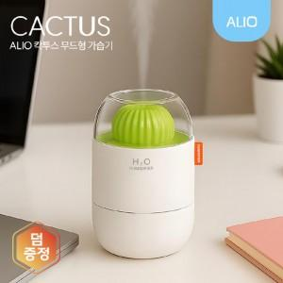

【상세/제작정보】 | 2가지 분사모드, 3가지 LED무드등, 저소음 미니가습기

【인쇄/포장옵션】 | 풀칼라 / 포장지포장

【공급단가】 | 수량 | 50~ | 100~ | 500~ | 1,000~ | 3,000~
*VAT별도 | 단가 | 6,650원 | 6,490원 | 6,100원 | 6,000원 | 5,900원

【상품 URL】 | https://www.synergygift.co.kr:443/src/goods_detail.php?gdno=44538

